Лист1
Стаття витрати | Вартість | кількість | сума
Анлалізатор металів | 304000 | 1 | 304000 | 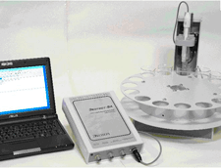
Ваги аналітичні | 30000 | 2 | 60000
Ваги технічні | 12000 | 3 | 36000
Иономір(рН метр) | 8000 | 3 | 24000 | 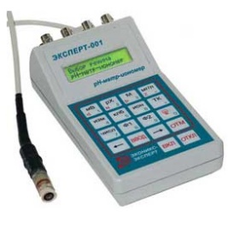
Іономір портативний | 1000 | 5 | 5000
Комбіновані прилади ( рН,TDS,Cond,ORP,DO) | 32000 | 2 | 64000
Переносні портативні пристрої ( 4в1) | 19000 | 2 | 38000
Термостат | 10000 | 4 | 40000
Сушильна шафа | 30000 | 2 | 60000 | 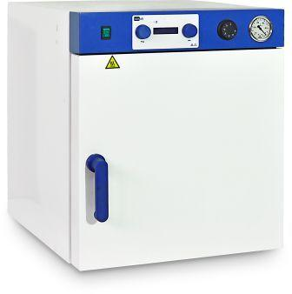
Шафа муфельна | 50000 | 1 | 50000 | 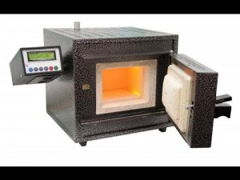
Магнітні мішалки | 2000 | 5 | 10000
Магнітні мішалки з підігрівом | 7000 | 10 | 70000
Набір мішальніків | 1000 | 10 | 10000
Джерело струму | 50000 | 2 | 100000
Вольтметр | 2500 | 2 | 5000
Амперметр | 2000 | 2 | 4000
Зразки металів ( Ti,Cu,Ni,Gr,Zn, латунь) | 1000 | 10 | 10000
Фотоелектроколориметр | 30000 | 2 | 60000 | 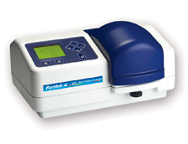
Спектрофотометр | 120000 | 2 | 240000 | 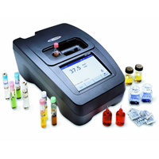
Кювети до фек та спектрофотометра | 5000 | 2 | 10000
Потенціостат | 700000 | 1 | 700000
Меблі ( витяжні шафи, столи хімічні,шафи хімічні) | 100000 | 1 | 100000 | 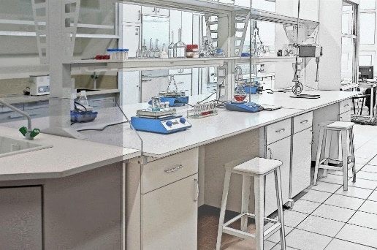
 | всього |  | 2000000

